Лист1
Название | Описание | Год возникновения | Классификация | Принцип работы | Интерфейс | Преимущества | Недостатки | Вывод
RCS | RCS – это технология, которая позволяет обмениваться медиаконтентом внутри приложения «Сообщения» на Android. Работает на основе пакетной передачи данных (IP) | 2012 г. |  | первого поколения отслеживали изменения в отдельных файлах, а редактирование поддерживалось только локально и одним пользователем за раз. Системы строились на предположении, что все пользователи будут заходить по своим учётными записям на один и тот же общий узел Unix. | 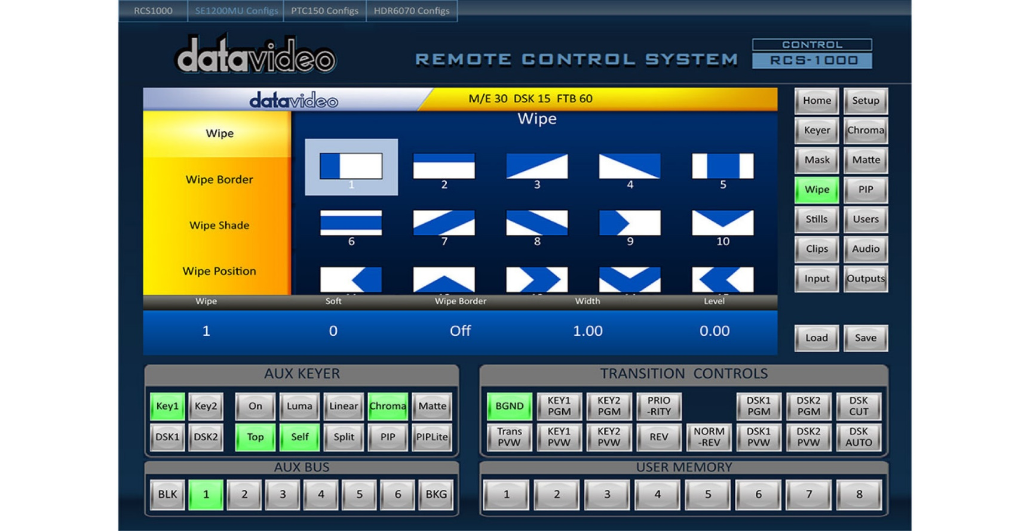 | RCS - проста в использовании и хорошо подходит для ознакомления с принципами работы систем контроля версий Хорошо подходит для резервного копирования отдельных файлов, не требующих частого изменения группой пользователей Широко распространена и предустановленна в большинстве свободно распространяемых операционных системах | Безопасность В наше время люди часто сталкиваются с кражей личных данных, взломом социальных сетей и сливом фотографий. Именно поэтому для многих пользователей вопрос защиты передаваемой информации является принципиальным.Совместимость Изначально протокол был создан с целью стать универсальным кроссплатформенным средством общения для всех пользователей.
CVS | Централизованная система управления версиями, популярная в 1990-е - начале 2000-х годов. Хранит историю изменений определённого набора файлов, как правило, исходного кода программного обеспечения, и облегчает совместную работу группы людей над одним проектом. Распространяется на условиях лицензии GNU GPL. | 1990 г. |  | В VCS второго поколения появилась поддержка сети, что привело к централизованным хранилищам с «официальными» версиями проектов. Это был значительный прогресс, поскольку несколько пользователей могли одновременно работать с кодом, делая коммиты в один и тот же центральный репозиторий. Однако для коммитов требовался доступ к сети. | 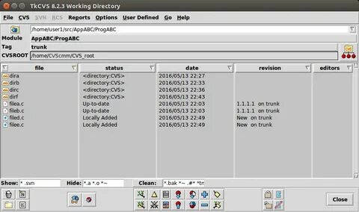 | CVS - одно из надежных программ для контроля версий. Изменения фиксируются с полным изменением. | Изменения CVS отнимают много времени. CVS не выполняет фиксацию, если в фиксации есть ошибка.
Subversion | Свободная централизованная система управления версиями, официально выпущенная в 2004 году компанией CollabNet. С 2010 года Subversion является одним из проектов Apache Software Foundation и официально называется Apache Subversion. | 2000 г. |  | Subversion (сокращенно SVN) — система управления версиями (Version Control System, VCS). Обычно тулзы этого рода считаются теми, кто с ними не знаком, чем-то нужным только большим командам программистов. Но на самом деле, они крайне полезны даже одиночке, и даже не программисту — всем, кому приходится редактировать какие-либо файлы. Так, я встречал весьма восторженное описание системы CVS (идейный предшественник SVN и первая свободная VCS — благодаря чему она до сих пор достаточно распространена) от какого-то то ли журналиста, то ли писателя, ее использовавшего. | 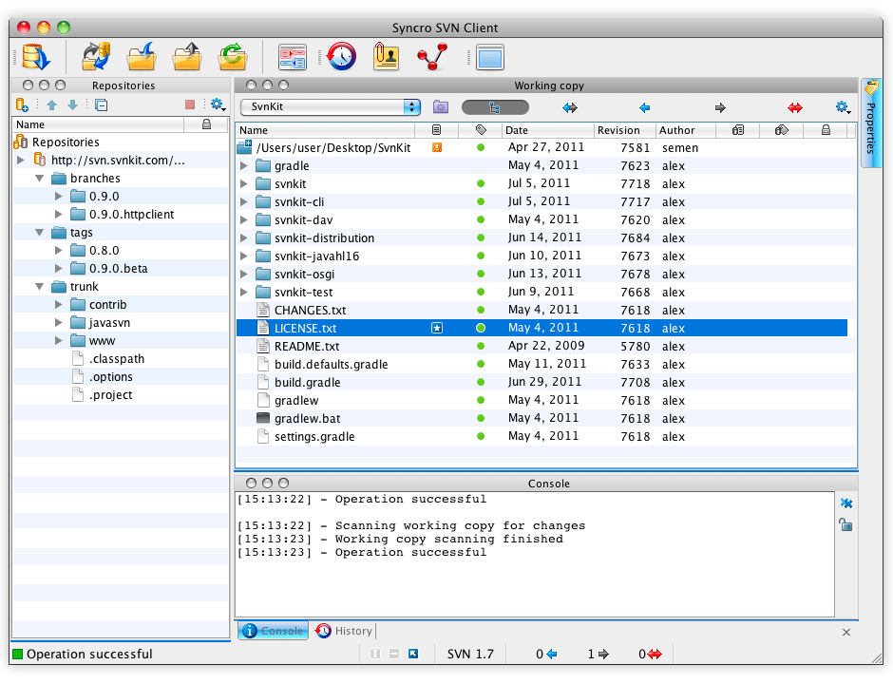 | Высокая производительность. Продуманная система команд, позволяющая удобно встраивать git в скрипты. Качественный веб-интерфейс «из коробки». Система не умеет отслеживать пустые каталоги. | Проблемы при переименовании файлов Слабая поддержка слияния ветвей Невозможность удаления данных из хранилища
Aegis | Aegis (Aegis BMD или ABMD) - программа Агентства противоракетной обороны Министерства обороны США, разработанная для обеспечения противоракетной обороны от баллистических ракет малой и средней дальности. Это часть национальной стратегии противоракетной обороны Соединенных Штатов. | январь 2002 г. |  |  | 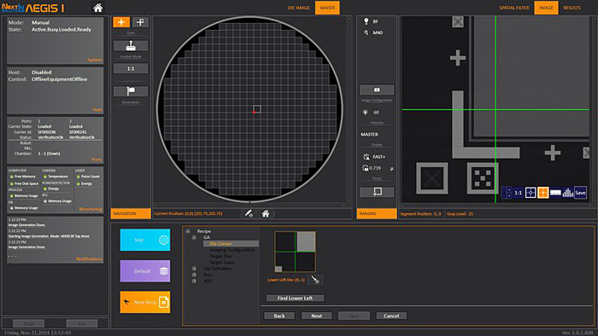
Monoton | Monotone - это программный инструмент с открытым исходным кодом для распределенного контроля версий. Monotone отслеживает изменения в файлах, группирует наборы изменений в наборы изменений и отслеживает историю переименований. Основное внимание в проекте уделяется честности, а не производительности. | 6 апреля 2003 |  | то программный инструмент с открытым исходным кодом для распределенного контроля версий . Monotone отслеживает ревизии файлов, группирует наборы ревизий в наборы изменений и отслеживает историю переименований. Основное внимание в проекте уделяется целостности, а не производительности. | 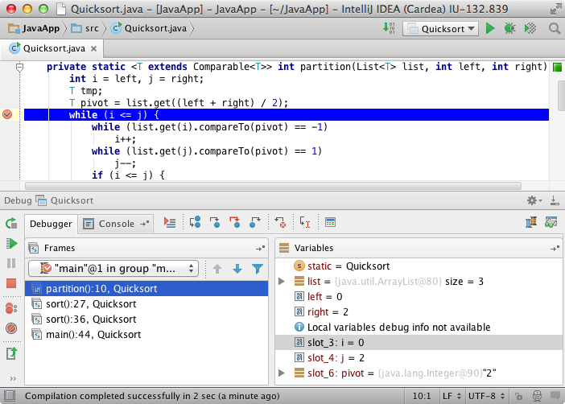 | Хорошая поддержка интернационализации и локализации Портативный дизайн, реализованный на C++ Высокая целостность является ключевой целью дизайна Monotone может импортировать проекты CVS . Подписание ревизий с использованием сертификатов RSA | По состоянию на январь 2008 г. возможные недостатки Monotone включают: Потенциальные пользователи не могут проверить (или зафиксировать) из-за прокси-сервера (очень часто в корпоративных средах) из-за протокола, отличного от http. Проблемы с производительностью для некоторых операций (наиболее заметное начальное нажатие)
Git | Распределённая система управления версиями. Проект был создан Линусом Торвальдсом для управления разработкой ядра Linux, первая версия выпущена 7 апреля 2005 года. На сегодняшний день его поддерживает Джунио Хамано. | 2005 г |  | Третье поколение состоит из распределённых VCS, где все копии репозитория считаются равными, нет центрального репозитория. Это открывает путь для коммитов, ветвей и слияний, которые создаются локально без доступа к сети и перемещаются в другие репозитории по мере необходимости. | 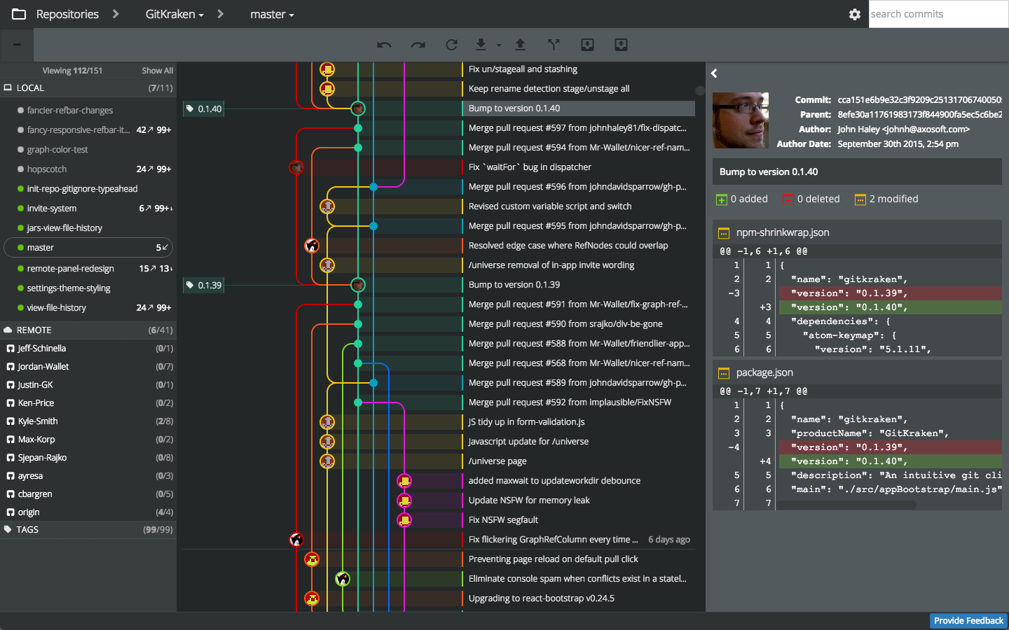 | Бесплатный и open-source. Можно бесплатно скачать и вносить любые изменения в исходный код; Небольшой и быстрый. Выполняет все операции локально, что увеличивает его скорость. Кроме того, Git локально сохраняет весь репозиторий в небольшой файл без потери качества данных; Резервное копирование. | Фактически каждый пользователь, который получает копию репозитория, может делать с ней все, что угодно. К счастью, хостинги репозиториев решают эту проблему. Они позволяют настроить систему прав и тем самым защитить код от несанкционированного использования или редактирования. Автор: Ксения Шестакова Обозреватель.
Bazaar | Распределённая система управления версиями, разработка которой спонсируется фирмой Canonical. Система Bazaar разработана с целью облегчить работу над развитием свободных и открытых проектов для всех желающих. | 2005 г. |  | Bazaar (ранее известная как Bazaar-NG, имя утилиты командной строки bzr) — распределённая система управления версиями, разработка которой спонсируется фирмой Canonical. Система Bazaar разработана с целью облегчить работу над развитием свободных и открытых проектов для всех желающих. | 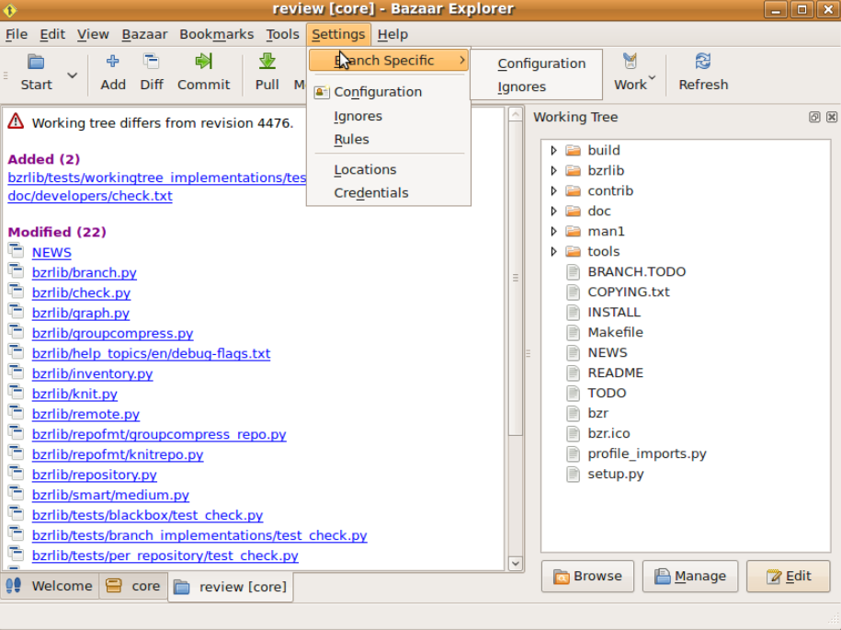
Arch | Независимый дистрибутив GNU/Linux для опытных пользователей, оптимизированный для архитектуры x86-64, который стремится предоставить последние «новейшие» версии программ, следуя модели rolling release. | 2002 г. |  | Arch Linux — независимый дистрибутив GNU/Linux для опытных пользователей, оптимизированный для архитектуры x86-64, который стремится предоставить последние «новейшие» версии программ, следуя модели rolling release. По умолчанию пользователю предоставляется минималистичная базовая система, в которую пользователь может добавить то, что ему требуется. Для установки, удаления и обновления пакетов используется пакетный менеджер Pacman | 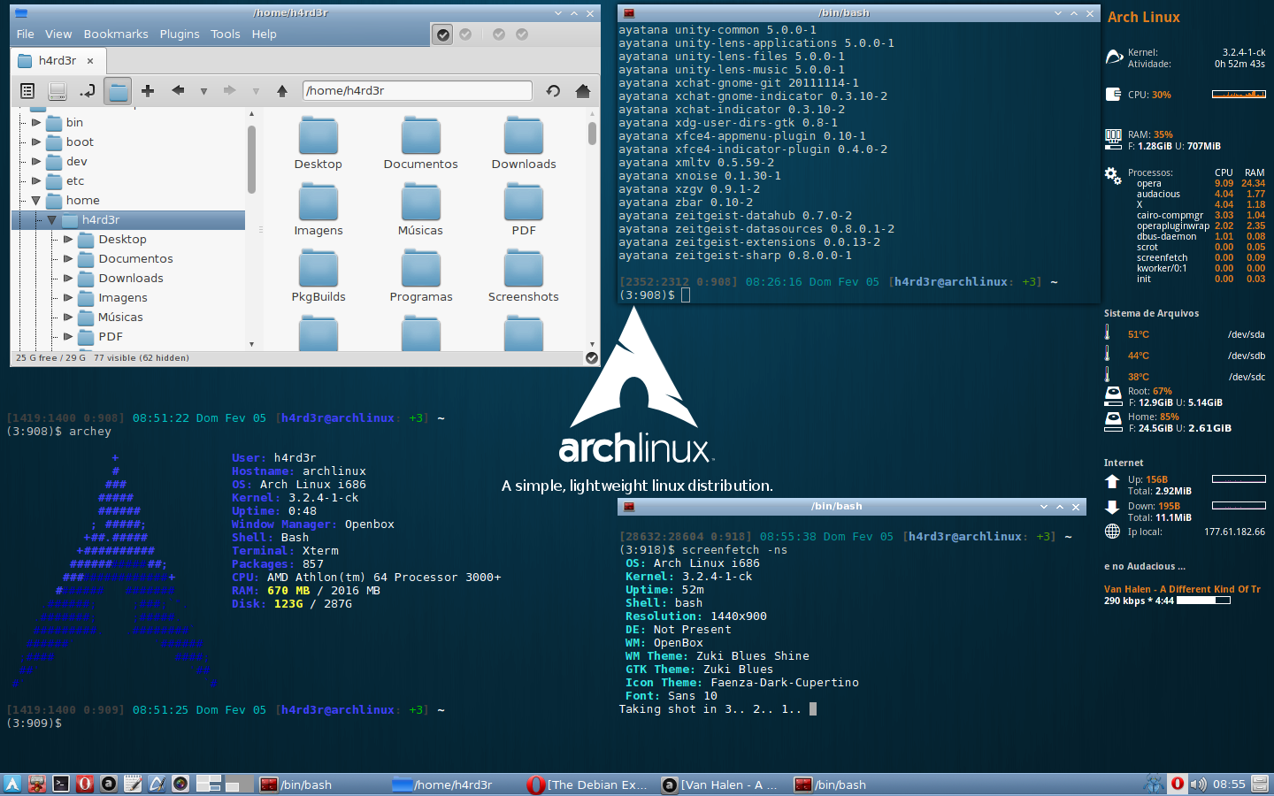 | В отличие от Windows, где присутствует множество ненужных инструментов Arch OS позволяет выбирать перечень инструментов вручную. Это экономит ресурсы компьютера и оптимизирует его работу. Но усложняет первоначальную установку, настройку для эксплуатации. | Принтеры. В Linux часто возникают проблемы в настройке принтера. Несмотря на то, что в наши дни эту проблему пытаются решить разными способами, она по — прежнему служит минусом системы. Без консоля никак. Консоль – неотъемлемая часть операционной системы. Без консоля невозможно установить, удалить и запустить программы. Для выполнения таких действий прописывается специальный код в консолях.
Perforce | Коммерческая система управления версиями. Доступна бесплатная лицензия для пяти пользователей. Разработана компанией Perforce Software, основанной в 1995 году. Система имеет клиент-серверную архитектуру. Сервер Perforce может одновременно иметь несколько репозиториев, называемые «депо». | 1995 г. |  | Perforce — коммерческая система управления версиями. Доступна бесплатная лицензия для пяти пользователей. Разработана компанией Perforce Software, основанной в 1995 году. Система имеет клиент-серверную архитектуру. Сервер Perforce может одновременно иметь несколько репозиториев, называемые «депо» | 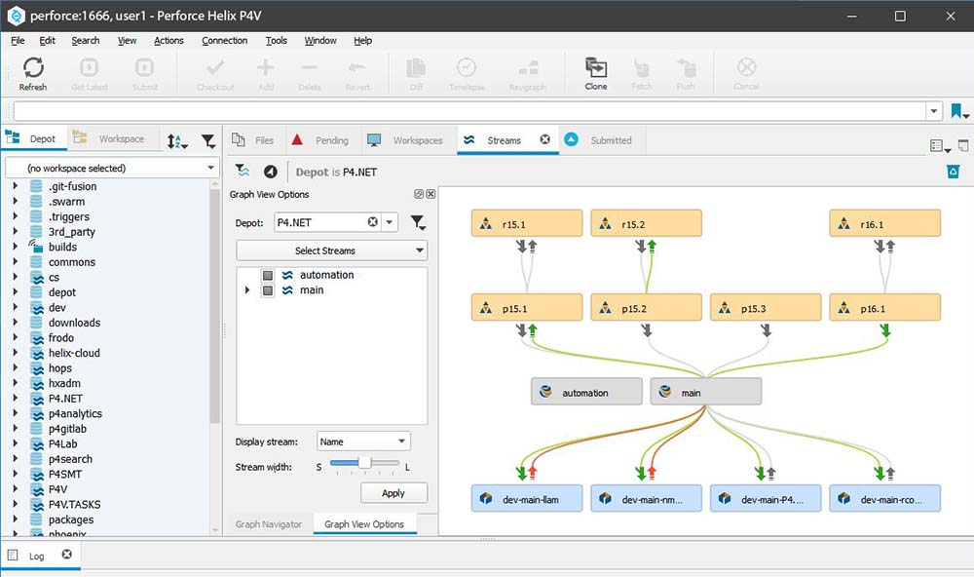 | Я согласен с предыдущим Yuval - поработав с Perforce и svn как в графическом интерфейсе, так и в режиме командной строки, я предпочитаю svn. Однако компания, в которой я работал в то время, перешла с используемых бесплатных резюме на Perforce. Его графический интерфейс более яркий. Я думаю, что его модель фиксации отличается - она ​​использует блокировку, что может быть предпочтительнее для некоторых разработчиков / менеджеров. | Из минусов - нельзя сделать нормально ролбек к ревизии. Нужно ручками файлики откатывать.
Mercurial | Кроссплатформенная распределённая система управления версиями, разработанная для эффективной работы с очень большими репозиториями кода. В первую очередь она является консольной программой | 2005 г. |  | Третье поколение состоит из распределённых VCS, где все копии репозитория считаются равными, нет центрального репозитория. Это открывает путь для коммитов, ветвей и слияний, которые создаются локально без доступа к сети и перемещаются в другие репозитории по мере необходимости. | 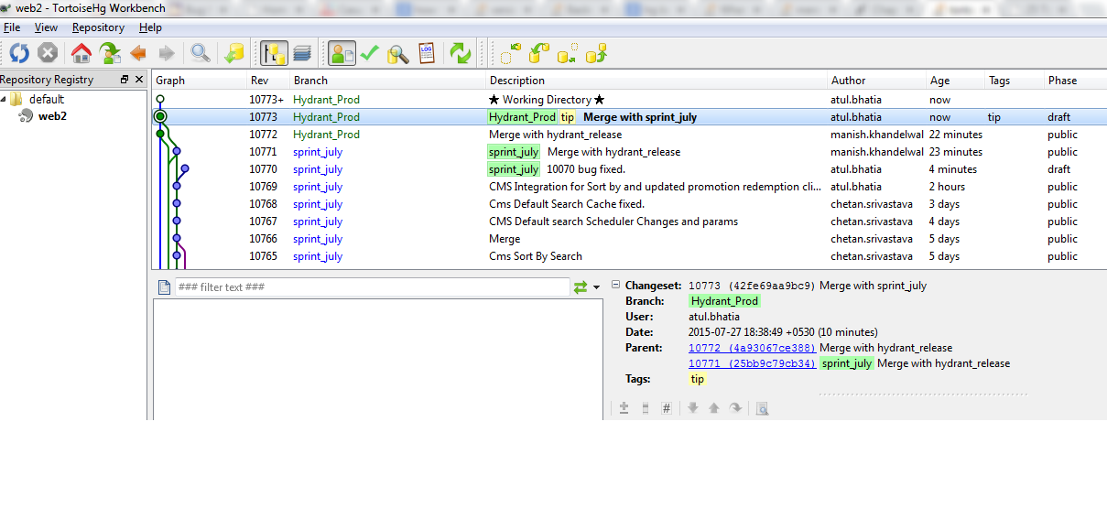 | Высокий порог вхождения (обучения) для тех, кто ранее использовал SVN Ограниченная поддержка Windows (по сравнению с Linux) Mercurial. Mercurial была выпущена одновременно с Git. Это также распределенная система контроля версий. Mercurial создавалась в качестве альтернативы Git для разработки модулей ядра Linux. Но так как выбрали все-таки Git, то Mercurial используется меньше. | Прекрасно подходит для тех, кто ненавидит CVS/SVN Значительное увеличение быстродействия Дешевые операции с ветками кода Полная история разработки доступная оффлайн Распределенная, пиринговая модель
TFS | Продукт корпорации Microsoft, представляющий собой комплексное решение, объединяющее в себе систему управления версиями, сбор данных, построение отчётов, отслеживание статусов и изменений по проекту и предназначенное для совместной работы | 2005 г. |  | Team Foundation Server (часто сокращенно TFS) — это продукт Microsoft, предоставляющий инструменты и технологии, призванные помочь командам сотрудничать и координировать свои усилия для завершения проектов или создания продукта. | 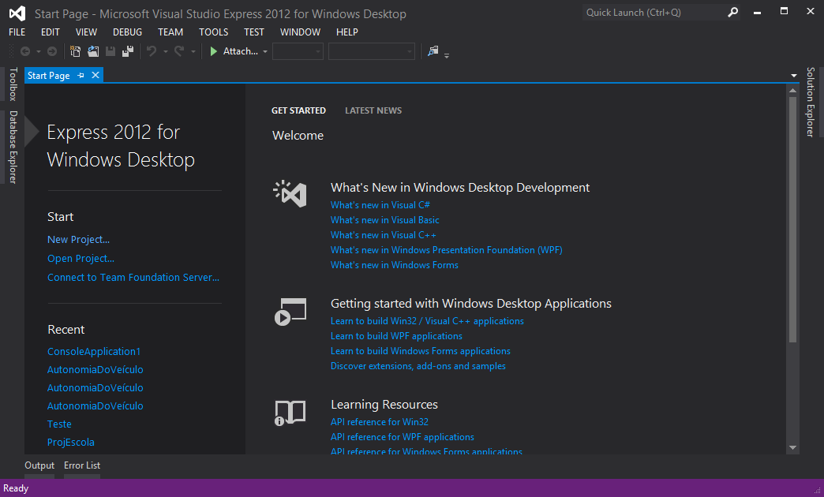 | У вас есть тарелка, полная сладостей, просто выберите ту, которая вам нравится. Звучит здорово, поэтому читатели хотели бы сказать, что в целом вы окажетесь в такой ситуации, если у вас есть корпоративная лицензия Microsoft. Поскольку у MS есть несколько приложений, если у вас есть корпоративное соглашение, вы можете выбрать любое приложение, которое вы предпочитаете. Если вы хотите применять гибкие методологии в процессе разработки, вам нужен TFS. Существует старая поговорка «Время - деньги», это верно для TFS, так как экономит время команд, управляя несколькими работами в одном наборе. Будучи многозадачным приложением, это его самый большой плюс. Это легко понять, так как она имеет платформу Windows, которая очень удобна для пользователя.

